Solicitud gráfica
 | Área: | Matemáticas |  |  | Fecha:
 | Grado: | 11
 | Título del tema: | Funciones |  |  | ¿Cuaderno de estudio o recurso? | Recurso
 | Editor: | Cristhian Bello |  |  | Motor del recurso | M3A

 | Código guión o recurso: | MA_11_01_REC40 | ← Para determinar este código, visite la hoja de Ayuda
 |  |  |  |  | ESPECIFICACIÓN DE ARCHIVOS A ENTREGAR
Núm. | Archivo Shutterstock o ruta en web | Imagen para: | Tipo | Formato | Nombre imagen SMALL | Tamaño imagen SMALL | Nombre imagen ZOOM | Tamaño imagen ZOOM | Descripción | Observaciones
IMG01 | Ver observaciones | Recurso M3A | Ilustración | Horizontal | MA_11_01_REC40_IMG01.png | 110 x 110 px |  |  | 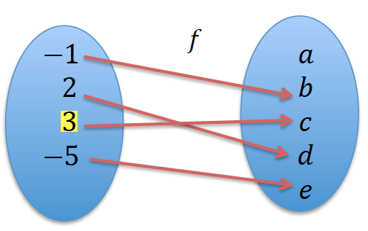 | Eliminar el resaltado del elemento, modificar las imagenes para que el diseño de cada diagrama sagital del motor sea similar, se puede hacer las letras en times new romman cursiva.
IMG02 | Ver observaciones | Recurso M3A | Ilustración | Horizontal | MA_11_01_REC40_IMG02.png | 110 x 110 px |  |  | 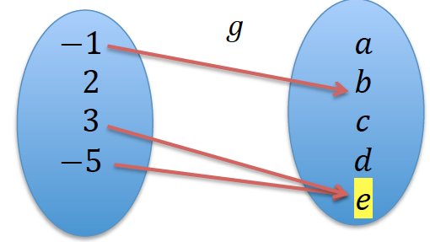 | Eliminar el resaltado del elemento, modificar las imagenes para que el diseño de cada diagrama sagital del motor sea similar, se puede hacer las letras en times new romman cursiva.
IMG03 | Ver observaciones | Recurso M3A | Ilustración | Horizontal | MA_11_01_REC40_IMG03.png | 110 x 110 px |  |  | 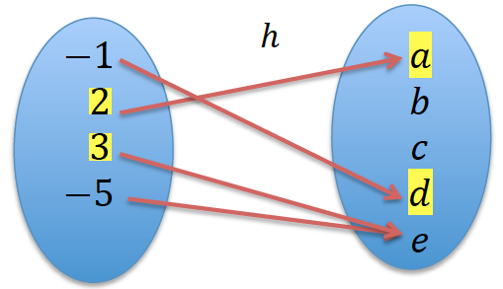 | Eliminar el resaltado del elemento, modificar las imagenes para que el diseño de cada diagrama sagital del motor sea similar, se puede hacer las letras en times new romman cursiva.
IMG04 | Ver observaciones | Recurso M3A | Ilustración | Horizontal | MA_11_01_REC40_IMG04.png | 110 x 110 px |  |  | 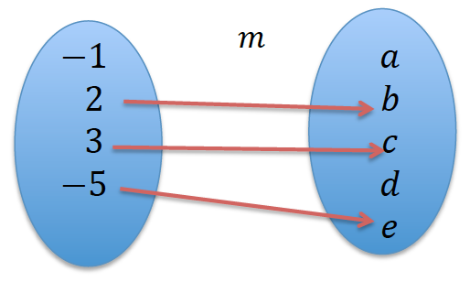 | Eliminar el resaltado del elemento, modificar las imagenes para que el diseño de cada diagrama sagital del motor sea similar, se puede hacer las letras en times new romman cursiva.
IMG05 | Ver observaciones | Recurso M3A | Ilustración | Horizontal | MA_11_01_REC40_IMG05.png | 110 x 110 px |  |  | 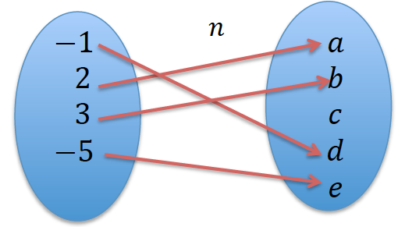 | Eliminar el resaltado del elemento, modificar las imagenes para que el diseño de cada diagrama sagital del motor sea similar, se puede hacer las letras en times new romman cursiva.
IMG06 | Ver observaciones | Recurso M3A | Ilustración | Horizontal | MA_11_01_REC40_IMG06.png | 110 x 110 px |  |  | 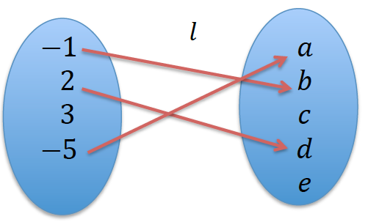 | Eliminar el resaltado del elemento, modificar las imagenes para que el diseño de cada diagrama sagital del motor sea similar, se puede hacer las letras en times new romman cursiva.

